Arkusz1
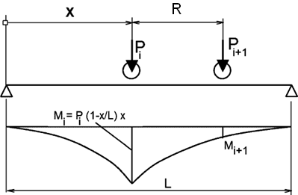
W celu ustalenia położenia zestawu suwnic, realizujacego maksymalny moment na belce jednoprzęsłowej:
1) sprawdż, czy w Excelu jest zainstalowany dodatek Solver. Jeśłi nie, to wykonaj: Plik/Opcje/Dodatki/Przejdź/Zanacz Solver/OK
2) Wpisz dane:
L-długośc belki,
Pi,j - naciski koła j (j=1,2) dla i (i=1,2) tej suwnicy;
Ri- rozstaw kół i-tej suwnicy
z- odległośc kół suwnicy 1 i 2 (min na odległoścć zderzaków)
4) Uruchom Solver: Dane\Solver\cel=M_max zmieniaj=x_1\Rozwiąż\OK
5) Uruchom Solver\cel=S_V; zmieniaj=x_1V
6) w żóltych polach znajdują się wyniki

 | Dane zestawu suwnic
 | Wielkość | Zmienna
D | Długość belki | L | 12.00 | m
 | Suwnica 1 | P1,1 | 66.50 | kN
 |  | R1 | 2.70 | m
 |  | P1,2 | 66.50 | kN
 | Odległość | z | 0.59 | m
 | Suwnica 2 | P2,1 | 66.50 | kN
 |  | R2 | 2.70 | m
 |  | P2,2 | 66.50 | kN
 |  | Σ | 266.00 | kN

 | Ustawienie dla max M |  |  | max V
 | xi [m] | Vi | Mi | xi [m] | Vi
 | 3.152 | 49.03 | 408.98 | 0.00 | 66.50
 | 5.852 | 34.07 | 579.70 | 2.70 | 51.54
 | 6.442 | 30.80 | 577.77 | 3.29 | 48.27
 | 9.142 | 15.84 | 389.39 | 5.99 | 33.31
 |  | 129.73 | 579.70 |  | 199.61

